スポンサー公告
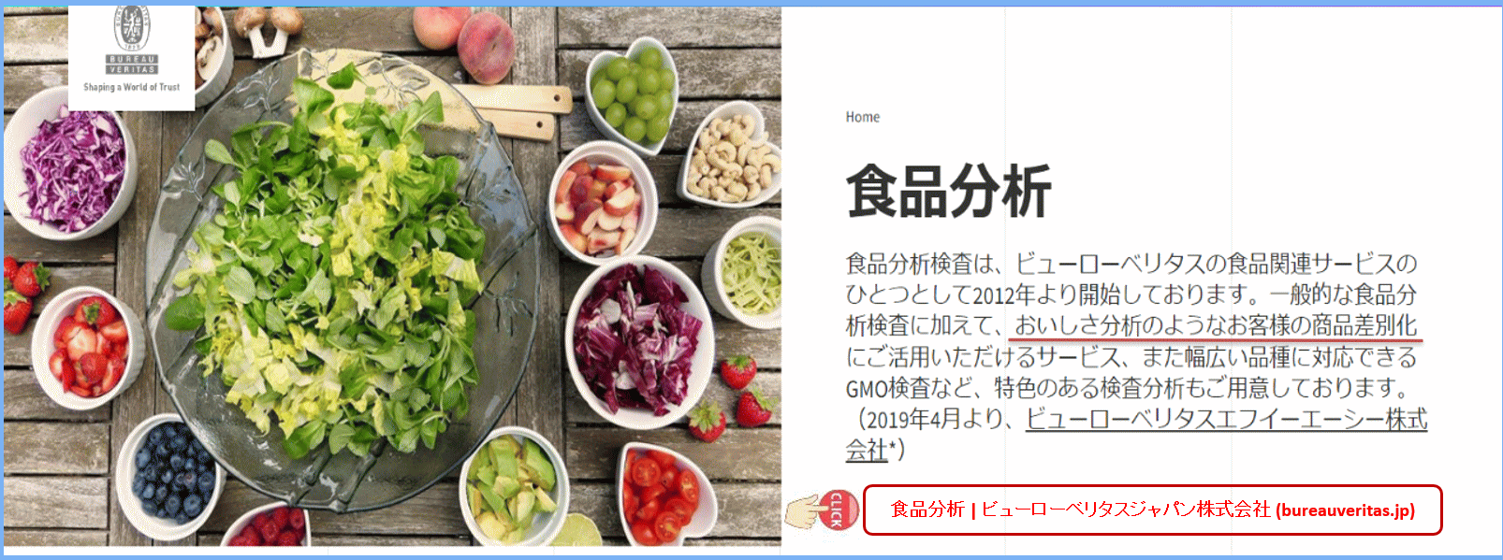

食品分析 | ビューローベリタスジャパン株式会社 (bureauveritas.jp)

42 ノロウイルス関連情報
ノロウイルス指数平年より低いものの散発事故あり |  |  |  |  |  |  |  | 出典:東京都感染症情報センター |  | *発行予定は2022年11月7日（月）です。
 |  |  |  |  |  |  |  | （最近５年間の週値の比較）

東京都は レベル1 全国平均 (レベル1) 2.23

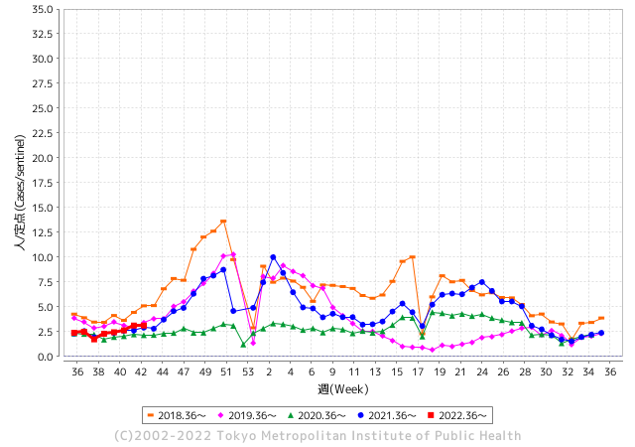
散発事故事例の報告多数

 |  |  |  |  |  |  |  |  |  |  |  | レベル5

 |  |  |  |  |  |  |  |  |  |  |  | レベル4

 |  |  |  |  |  |  |  |  |  |  |  | レベル3

 |  |  |  |  |  |  |  |  |  |  |  | レベル2
GⅡ 41週 0例 |  |  |  |  | GⅡ 42週 0例 |  |  |  |  |  |  | レベル1
地方衛生研究所情報 |  |  | 傾向 |  | 出典：地方衛生研究所ネットワーク
ノロウイルスが流行しています |  |  |  |  |  |  |  | http://idsc.tokyo-eiken.go.jp/diseases/gastro/gastro/
 |  |  |  | 流行警報 | 警戒警報
 | 2022-11-06 |  | 低散発 | 定点観測値 |  | ▲:減少 | 今週のニュース（Noroｖｉｒｕｓ） (10/31-11/6)
都道府県名 | 流行 ☆増加 ★減少☆★1つで約1ポイント |  |  | 2022/41週 | 2022/42週 | 対前週 | 大量発症事故（業種／内容） 今週 , 色抜き(先週) |  |  |  | ニュースソース | 日時
北海道 | ★ |  |  | 0.93 | 0.64 | ▲ 0.29 |  |  |  |  |  |  | 北海道
青森県 | ★ |  |  | 1.38 | 1.24 | ▲ 0.14 |  |  |  |  |  |  | 青森県
岩手県 | ★ |  |  | 2.48 | 2.15 | ▲ 0.33 |  |  |  |  |  |  | 岩手県
宮城県 | ☆ |  |  | 1.53 | 1.67 | 0.14 |  |  |  |  |  |  | 宮城県
秋田県 | ★ |  |  | 0.82 | 0.5 | ▲ 0.32 |  |  |  |  |  |  | 秋田県
山形県 | ☆ |  |  | 0.86 | 1.31 | 0.45 |  |  |  |  |  |  | 山形県
福島県 | ☆ |  |  | 0.98 | 1.04 | 0.06 |  |  |  |  |  |  | 福島県
茨城県 | ☆ |  |  | 1.77 | 1.92 | 0.15 |  |  |  |  |  |  | 茨城県
栃木県 | ★ |  |  | 0.63 | 0.52 | ▲ 0.11 |  |  |  |  |  |  | 栃木県
群馬県 | - |  |  | 2.13 | 2.13 | 0.00 |  |  |  |  |  |  | 群馬県
埼玉県 | ☆ |  |  | 2.88 | 3.43 | 0.55 |  |  |  |  |  |  | 埼玉県
千葉県 | ☆ |  |  | 1.92 | 2.28 | 0.36 | この中学校では前日の１０月２７日まで、銚子市の「絶景の宿 犬吠埼ホテル」に宿泊し、生徒らはホテル内のレストランで食事をしていて、県が施設を調査したところ、当時、調理を担当した、従業員７人のうち、４人からノロウイルスが検出されたということです。 |  |  |  | 千葉テレビ放送 | 2022-11-01 | 千葉県
東京都 | ☆ |  |  | 2.62 | 3.11 | 0.49 |  |  |  |  |  |  | 東京都
神奈川県 | ☆ |  |  | 1.98 | 2.11 | 0.13 |  |  |  |  |  |  | 神奈川県
新潟県 | ★ |  |  | 1.32 | 1.22 | ▲ 0.10 |  |  |  |  |  |  | 新潟県
富山県 | ☆ |  |  | 2.69 | 2.83 | 0.14 |  |  |  |  |  |  | 富山県
石川県 | ☆ |  |  | 1.62 | 2 | 0.38 |  |  |  |  |  |  | 石川県
福井県 | ☆ |  |  | 3.48 | 4.65 | 1.17 |  |  |  |  |  |  | 福井県
山梨県 | ☆ |  |  | 0.83 | 1.58 | 0.75 |  |  |  |  |  |  | 山梨県
長野県 | ☆ |  |  | 1.85 | 2.3 | 0.45 |  |  |  |  |  |  | 長野県
岐阜県 | ☆ |  |  | 1.04 | 1.62 | 0.58 |  |  |  |  |  |  | 岐阜県
静岡県 | ☆ |  |  | 1.53 | 1.56 | 0.03 |  |  |  |  |  |  | 静岡県
愛知県 | ☆ |  |  | 1.61 | 1.82 | 0.21 |  |  |  |  |  |  | 愛知県
三重県 | ☆ |  |  | 2.24 | 2.42 | 0.18 |  |  |  |  |  |  | 三重県
滋賀県 | ☆ |  |  | 0.89 | 1.42 | 0.53 |  |  |  |  |  |  | 滋賀県
京都府 | ☆ |  |  | 1.16 | 1.24 | 0.08 |  |  |  |  |  |  | 京都府
大阪府 | ☆ |  |  | 1.76 | 2.04 | 0.28 |  |  |  |  |  |  | 大阪府
兵庫県 | ☆ |  |  | 2.54 | 2.84 | 0.30 |  |  |  |  |  |  | 兵庫県
奈良県 | ★ |  |  | 2.09 | 1.32 | ▲ 0.77 |  |  |  |  |  |  | 奈良県
和歌山県 | - |  |  | 1.67 | 1.67 | 0.00 |  |  |  |  |  |  | 和歌山県
鳥取県 | ☆ |  |  | 1.68 | 1.89 | 0.21 |  |  |  |  |  |  | 鳥取県
島根県 | ☆ |  |  | 3.17 | 3.87 | 0.70 |  |  |  |  |  |  | 島根県
岡山県 | ★ |  |  | 2.87 | 2.76 | ▲ 0.11 |  |  |  |  |  |  | 岡山県
広島県 | ☆ |  |  | 2.5 | 2.87 | 0.37 |  |  |  |  |  |  | 広島県
山口県 | ★ |  |  | 1.78 | 1.09 | ▲ 0.69 |  |  |  |  |  |  | 山口県
徳島県 | ★ |  |  | 2.22 | 1.65 | ▲ 0.57 |  |  |  |  |  |  | 徳島県
香川県 | ☆ |  |  | 2.11 | 2.25 | 0.14 |  |  |  |  |  |  | 香川県
愛媛県 | ☆ |  |  | 2.57 | 3.46 | 0.89 |  |  |  |  |  |  | 愛媛県
高知県 | ☆ |  |  | 0.96 | 1.37 | 0.41 |  |  |  |  |  |  | 高知県
福岡県 | ☆ |  |  | 2.68 | 3.48 | 0.80 |  |  |  |  |  |  | 福岡県
佐賀県 | ☆☆ |  |  | 1.17 | 2.7 | 1.53 |  |  |  |  |  |  | 佐賀県
長崎県 | ★ |  |  | 1.48 | 1.32 | ▲ 0.16 |  |  |  |  |  |  | 長崎県
熊本県 | ☆ |  |  | 2.76 | 3.72 | 0.96 |  |  |  |  |  |  | 熊本県
大分県 | ☆ |  |  | 4.69 | 5.78 | 1.09 |  |  |  |  |  |  | 大分県
宮崎県 | ☆ |  |  | 3.14 | 3.72 | 0.58 |  |  |  |  |  |  | 宮崎県
鹿児島県 | ☆ |  |  | 1.89 | 1.98 | 0.09 |  |  |  |  |  |  | 鹿児島県
沖縄県 | ☆ |  |  | 1.73 | 1.94 | 0.21 |  |  |  |  |  |  | 沖縄県
全国 | ☆ |  |  | 1.98 | 2.23 | 0.25
 |  |  |  |  |  |  |  |  |  |  | 0 | 0
 |  |  |  | 今週 |  |  | 管理レベル「1」
 |  | 先週に比べて全国平均は |  |  |  | 2.23 | ：先週より | 0.25
 |  | 東京都は |  |  |  | 3.11 | ：先週より | 0.49
 |  | 最高指数は |  |  | 大分県 | 5.78 | 全国で10.00を超える都道府県数は |  | 0ヶ所 | 増減 | 0

1 | 県内で流行・食中毒原因が一件以上報告される 定点観測値が2.00を超える |  |  |  |  | 【情報共有】 週間・情報収集/情報共有は月一回以上 【体調管理】 従業員の健康チェックは続ける

43 衛生訓話
毎週 ひとつ 覚えていきましょう
今週のお題 (温度計は正しく表示されていますか)
うちはレーザー温度計だから狂わないと教えられましたが、大丈夫ですか
↓ 職場の先輩は以下のことを理解して わかり易く 指導しましょう ↓

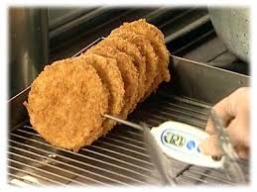
 |  | ★加熱調理の管理ポイントは温度・時間です。最適な調理温度は、 素材の味、見た目、香り全てを最良な状態にしあげるポイントです。人間の感覚は、一日の中でも、季節によっても一定ではありません。毎日同じ条件でほぼ単一の作業を繰り返している場合を除き、多種の食品加工、調理加工に従事している皆さんは、温度計による温度測定や加熱時間など客観的な数値に基づいて作業してください。こうすれば安定した品質の食品を製造することができます。 が表示されるだけでは信用できません。 ★使用前に必ず正確に測定できることを確認してください。

 | ★惣菜や給食などの調理加工品の提供にあっては、それほど精度の高い測定値は求められません。 氷水で0-2℃や沸騰水で98-100℃の範囲内であることなどを実測して確認しましょう。 あるいは使用中の全ての温度計表示が、同一条件で同じ値を示すなら、実測に使用可能と判断できます。 ★温度記録表には、信頼できる測定結果が書かれていなければ意味はありません。 ★半年先にはHACCPの制度化が始まります。いわゆるB基準では衛生計画、とりわけ温度管理・記録が重要視されます。

43 新型コロナウイルス情報
 |  | 新規感染者数 133 |  |  |  | コロナは既にWITHの時代、今年の冬が付き合い方の結論か
ヨーロッパ
北半球が冬季に向かい世界的第６波の静かな足音が聞こえ始めている。
ドイツ、フランス、ロシアなどに感染増加の兆しは一旦終息しはじめる。 中国、韓国、台湾の動きにも注意が必要。
BA5以外の変異株にもモニリングが必要。
ただし、致死率は1.05%と落ち着いており これ以上上昇することは無いだろう。
*評価に値する政府のコロナ対策 第4回目ブースター接種の予定を明確にすべき時期!!
*世界は感染第6波リバウンドもピークアウトしているものの 今週はまだ毎日33万人が新規感染状態。
 | 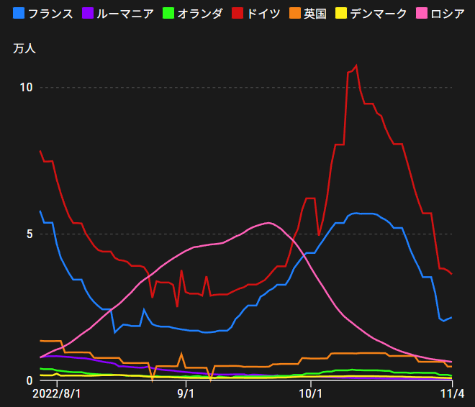
 |  | 今週の新型コロナ 新規感染者数 世界で235万人(対前週の増減 : 28万人減少)
 | 世界の新規感染者数: 235万人で感染持続 世界は第5波が終了し落ち着いている。 北半球は冬に向かいインフルエンザとの同時流行に警戒。
 | コロナ・ワクチン接種予定と内容 (元阿部首相と菅前首相の最大の功績)
 |  |  |  |  |  |  |  |  |  |  |  |  |  |  | >
世界の感染率は1.05% : 無
65歳以上の高齢者に肺炎発症による重度化リスクが高い
)
 |  | Reported 10/30 6:20 (前週より296万人) 世界は感染 第五波は終息中、アジアでは一部拡大傾向
 |  | https://gisanddata.maps.arcgis.com/apps/opsdashboard/index.html#/bda7594740fd40299423467b48e9ecf6

世界の増加率が上昇
o BA5・2
 |  |  |  |  |  |  |  |  |  |  |  |  |  | 2,345,190
 |  |  | 現在の新型コロナウイルス感染者数 |  |  | 前週 | 患者数 | 対世界比% | 死者数 | 致死率 | 対前週増加率
 |  |  |  |  | Total | 630,075,542 | 632,420,732 | 100.0% | 6,600,081 | 1.05% | 100.4% | 前週からの増加数
 |  |  |  |  | 米国 | 97,447,532 | 97,734,261 | 15.5% | 1,072,582 | 1.1% | 100.3% |  | 2,345,190
 |  |  |  |  | カナダ | 4,367,727 | 4,384,773 | 0.7% | 46,931 | 1.1% | 100.4%
 |  |  |  |  | メキシコ | 7,108,686 | 7,113,658 | 1.1% | 330,424 | 4.6% | 100.1%
 |  |  |  |  | ブラジル | 34,815,258 | 34,849,063 | 5.5% | 688,332 | 2.0% | 100.1%
 |  |  |  |  | ｱﾙｾﾞﾝﾁﾝ | 9,717,546 | 9,718,875 | 1.5% | 129,991 | 1.3% | 100.0%
 |  |  |  |  | チリ | 4,750,775 | 4,786,198 | 0.8% | 61,789 | 1.3% | 100.7%
 |  |  |  |  | 南アフリカ | 4,027,744 | 4,029,737 | 0.6% | 102,363 | 2.5% | 100.0%
 |  |  |  |  | トルコ | 16,919,638 | 16,919,638 | 2.7% | 101,203 | 0.6% | 100.0%
 |  |  |  |  | イラン | 7,557,364 | 7,558,002 | 1.2% | 144,587 | 1.9% | 100.0%
 |  |  |  |  | インド | 44,650,662 | 44,659,447 | 7.1% | 530,486 | 1.2% | 100.0%
 |  |  |  |  | パキスタン | 1,573,922 | 1,574,321 | 0.2% | 30,627 | 1.9% | 100.0%
 |  |  |  |  | ロシア | 21,112,216 | 21,154,149 | 3.3% | 382,644 | 1.8% | 100.2% | 冬に向かいロシアの感染状況が一気に悪化
 |  |  |  |  | スペイン | 13,511,768 | 13,529,643 | 2.1% | 115,239 | 0.9% | 100.1%
 |  |  |  |  | フランス | 36,987,918 | 37,140,238 | 5.9% | 158,317 | 0.4% | 100.4%
 |  |  |  |  | ドイツ | 35,571,130 | 35,823,771 | 5.7% | 154,535 | 0.4% | 100.7%
 |  |  |  |  | 日本 | 22,261,640 | 22,635,975 | 3.6% | 47,087 | 0.2% | 101.7% | 日本は、世界第一位の増加率とはいえ、かなり沈静化してきている。 冬に向かい中国の感染状況が一気に悪化
 |  |  |  |  | 中国 | 2,937,389 | 2,992,855 | 0.5% | 15,689 | 0.5% | 101.9%

世界の第5波 BA5
 |  |  |  |  |  |  |  |  |  |  | 最近のBA5株では、1.1%以下です。こうなると感染症法の位置づけとしても5類季節性インフルエンザ相当が適当となります。 なお患者数は、全数把握は当然必要です。詳細な診断情報は、高齢者と基礎疾患を持つもの、更に12歳以下の学童や幼児の重症例が必要です。

第一波 第二波 第三波 第四波 第五波

 |  |  |  |  |  |  |  |  | 冬に向かい

 | 日本の感染症BCPステージ
 | フェイズ別 対策立案
 | 1. 地域的に発生していない段階
 | 2. 地域、顧客所在地に感染者が確認された段階
 | 3. 地域住民、同居者の参加団体に感染者が確認された段階 |  |  |  |  |  |  |  |  |  |  |  | 企業内に感染者が発見された場合の対応と手順が具体的に用意されていないとパニックになる。 準備が大勢。ステークホルダーへの告知も当然前提。
 | 4 職場で複数の濃厚接触者が判明した段階
 | 5. 3で複数もしくは感染が拡大する段階
 | 6. 従業員もしくはその家族に感染確認の段階
 | 7. 5で感染が収まらない段階
 | 7. パンデミック(大流行)宣言の段階

 | ・組織・連絡体制 ・社内、社外
 | 緊急連絡網 所轄保健所、公共機関との連帯
 | 現状リスクｺﾐﾆｭケーション、顧客への情報開示
 | ・予防体制 消毒材、マスク備品準備、就業前後の除菌 検温と報告
 | ・診療体制 もしもの場合の相談医療先の確保、連絡
 | ・就業体制の見直対策 感染者の発症時の業務継続対応
 | 病院、介護・老人施設への入室時の対応、営業車両の洗浄
 | ・長期間休業に対する対策 従業員のケア

 | フェイズ | 緊急連絡網 | 消毒材 | マスク | 検温 | 行動履歴整理 | 保健所 医療機関 | 顧客連絡 | 就業 体制 | 入館チェック | 従業員ケア | PCR検査確認
 |  |  |  |  | 37.5℃↑
 | 1 | 〇 |  |  |  |  |  |  |  | 〇
 | 2 | 〇 | 〇 | 〇 | 〇 |  |  |  | 〇* | 〇 |  |  | *テレワーク、隔日出勤
 | 3 | 〇 | 〇 | 〇 | 〇 |  |  |  | 〇 | 〇 | 〇
対策 | 4 | 〇 | 〇 | 〇 | 〇 | 〇 | 〇 | ★ | 〇 | 〇 | 〇 | 〇 | 無症状なら１週間経過と就業制限
 | 5 | 〇 | 〇 | 〇 | 〇 | 〇 | 〇 | 〇 | 〇 | 〇 | 〇 | 〇
 | 6 | 〇 | 〇 | 〇 | 〇 | 〇 | 〇 | 〇 | 〇 | 〇 | 〇 | 〇
 | 7 | 〇 | 〇 | 〇 | 〇 | 〇 | 〇 | 〇 | 〇 | 〇 | 〇 | 〇

 |  |  |  |  |  |  |  | ★PCR+

42 感染症統計
届出感染症 第三類 腸管出血性大腸菌 |  |  |  |  |  |  |  |  |  |  |  |  |  | 届出感染症 第三類 細菌性赤痢菌
全国 報告数推移 医療機関からの届出数 |  |  |  |  |  |  |  |  |  |  |  |  |  | 全国 報告数推移 届出患者数（人）
 | 1月 | 2月 | 3月 | 4月 | 5月 | 6月 | 7月 | 8月 | 9月 | 10月 | 11月 | 12月 | 合計 |  | 1月 | 2月 | 3月 | 4月 | 5月 | 6月 | 7月 | 8月 | 9月 | 10月 | 11月 | 12月 | 合計
12-21年月平均 | 65 | 56 | 64 | 102 | 185 | 405 | 615 | 875 | 564 | 354 | 211 | 132 | 3,628 | 12-21年月平均 | 10 | 10 | 15 | 8 | 11 | 10 | 9 | 12 | 10 | 20 | 13 | 13 | 139
 |  |  |  |  |  |  |  |  |  | 今週 |  |  |  |  |  |  |  |  |  |  |  |  |  | 今週
 |  |  |  |  |  |  |  |  |  | 84 |  |  |  |  |  |  |  |  |  |  |  |  |  | 0
2022年 | 81 | 39 | 72 | 89 | 258 | 416 | 554 | 568 | 571 | 229 |  |  | 2,877 | 2022年 | 0 | 5 | 4 | 1 | 1 | 1 | 1 | 1 | 0 | 0 |  |  | 14
2021年 | 81 | 48 | 71 | 128 | 171 | 350 | 569 | 553 | 458 | 306 | 220 | 229 | 3,184 | 2021年 | 1 | 2 | 1 | 0 | 0 | 0 | 1 | 1 | 0 | 1 | 0 | 0 | 7
2020年 | 112 | 85 | 60 | 97 | 95 | 305 | 544 | 449 | 475 | 505 | 219 | 98 | 3,044 | 2020年 | 16 | 1 | 19 | 3 | 13 | 1 | 2 | 2 | 0 | 24 | 4 | 1 | 86
2019年 | 84 | 100 | 77 | 80 | 236 | 438 | 631 | 752 | 523 | 427 | 253 | 136 | 3,737 | 2019年 | 7 | 7 | 13 | 3 | 8 | 11 | 5 | 11 | 9 | 9 | 20 | 35 | 138
2018年10月3日、山梨県内の宿坊を利用した2グループ42名が赤痢にかかりました。使用水や従事者からは赤痢菌が検出されておらず現在のところ感染源は不明です。
2018年 | 41 | 44 | 67 | 103 | 311 | 415 | 539 | 1,165 | 534 | 297 | 205 | 92 | 3,813 | 2018年 | 9 | 22 | 18 | 9 | 21 | 14 | 6 | 13 | 7 | 81 | 31 | 37 | 268
埼玉県と群馬県の総菜店で販売されたポテトサラダを食べた人が腸管出血性大腸菌O157に感染した、という集団食中毒に関するニュースが2017年8月21日以降、新聞やテレビで取り上げられました。
2017年 | 57 | 35 | 95 | 112 | 131 | 340 | 483 | 1339 | 614 | 349 | 236 | 68 | 3,859 | 2017年 | 19 | 12 | 8 | 12 | 7 | 15 | 16 | 12 | 16 | 6 | 12 | 6 | 141
2016年 | 68 | 42 | 44 | 75 | 135 | 448 | 507 | 808 | 795 | 313 | 246 | 143 | 3,624 | 2016年 | 9 | 16 | 12 | 6 | 7 | 14 | 9 | 14 | 9 | 9 | 8 | 7 | 120
2015年 | 71 | 97 | 61 | 105 | 198 | 442 | 790 | 674 | 594 | 275 | 133 | 108 | 3,548 | 2015年 | 7 | 13 | 11 | 11 | 12 | 15 | 20 | 15 | 15 | 20 | 9 | 7 | 155
2011年8月に外食チェーン店が原因とされた赤痢菌Shigella sonneiの広域集団感染事例が青森県、宮城県、山形県、福島県において発生した。本事例は、それとほぼ同時期に発生しておりその関連性が強く疑われた事例である。
※2022年 第42週（10/17～10/23） |  |  |  |  |  |  |  |  |  |  |  |  |  | ※2022年 第42週（10/17～10/23）
*発行予定は2022年11月7日（月）です。 |  |  |  |  |  |  |  |  |  |  |  |  |  | *発行予定は2022年11月7日（月）です。
 | 腸管出血性大腸菌 |  | 例年並み |  |  |  |  |  |  |  |  |  |  |  | 赤痢 | 非常に少ない |  | コロナ渦
Ｈ２９／８月は非常に多かった

腸管出血性大腸菌
 | 2022年 | 2021年 | 2020年 | 2019年 | 2018年 | 2017年 | 2016年 | 2015年
 | 81 | 81 | 112 | 84 | 41 | 57 | 68 | 71
 | 39 | 48 | 85 | 100 | 44 | 35 | 42 | 97
 | 72 | 71 | 60 | 77 | 67 | 95 | 44 | 61
 | 89 | 128 | 97 | 80 | 103 | 112 | 75 | 105
 | 258 | 171 | 95 | 236 | 311 | 131 | 135 | 198
 | 416 | 350 | 305 | 438 | 415 | 340 | 448 | 442
 | 554 | 569 | 544 | 631 | 539 | 483 | 507 | 790
 | 568 | 553 | 449 | 752 | 1,165 | 1,339 | 808 | 674
 | 571 | 458 | 475 | 523 | 534 | 614 | 795 | 594
 | 229 | 306 | 505 | 427 | 297 | 349 | 313 | 275
 |  | 220 | 219 | 253 | 205 | 236 | 246 | 133
 |  | 229 | 98 | 136 | 92 | 68 | 143 | 108
細菌性赤痢菌

 |  |  |  |  |  |  |  |  |  |  |  |  |  |  | 腸管系感染症は新型コロナウイルス予防の手洗い、手指消毒で
 |  |  |  |  |  |  |  |  |  |  |  |  |  |  | 圧倒的に感染防御できている

43 食品表示

食品表示 (10/31-11/6)
食品ロス削減へ…“賞味期限なくす”英国スーパーの取り組み 食品廃棄13％減ったスーパーも
イギリス・ロンドンの大手スーパー。今年からある取り組みが始まりました。「袋詰めされたトマトの袋を見てみると賞味期限の表示がなく、代わりに『日付をつけないことで無駄をなくす』と書かれています」野菜などの生鮮食品を中心に、賞味期限の表示をとりやめたのです。理由は深刻な食品ロスの問題。イギリスでは、年間およそ660万トンの食品ロスが発生していて、焼却の際にでる二酸化炭素が地球温暖化につながることもあり、対策が急がれているのです。賞味期限の表示をやめたことでこのスーパーでは、食品の廃棄がおよそ13％減ったということです。買い物客「賞味期限がなくても気にしません。においが良ければ問題ないです」 取り組みは、ほかにも。 大きなスーツケースを持ってビルに入る男性。帰ってくると中には、企業の社員食堂で余った食品。ドゥクさんはスーパーや企業などから依頼を受けて、廃棄される食品を回収しています。家に帰ると、アプリを使って食品を登録。すると…。ドゥクさん「早速リクエストが来ました」 1時間後、受け取りを希望する近所の人が訪ねてきました。受け取ったのは、前日に賞味期限が切れた大量のパン。近所の住人「賞味期限ぴったりに悪くなるわけではないので、気にしません」 この日、回収した廃棄予定の食品はすべて引き取られました。こうしたアプリがイギリスを中心に浸透していて、これまでにおよそ5800万食分の食品がシェアされたということです。 EU（＝ヨーロッパ連合）も食品への賞味期限の表示を撤廃することを検討しています。
地域特産の“麦みそ”製造の会社に県から突然「景品表示法に違反」その後一転して見解を軌道修正 ...
愛媛伝統の麦みそをめぐり、愛媛県が突然、生産者に対し味噌という表示をやめるよう指導しました。しかしその後、一転して指導を保留。味噌という商品表示が景品表示法違反にあたるとして表示を改めるよう求めていた愛媛県が、見解を軌道修正しました。地域特産の麦みそに突然の“法律違反” 「納得できない」麦みそを製造する井伊商店 愛媛県宇和島市内のみそ店、井伊商店。創業から64年、地域特産の麦みそを作ってきました。しかし突然、その伝統を脅かす事態が…井伊商店3代目 井伊友博さん 「これもらったときは違うんやないんかなって思いました」 10月に受け取ったのは、愛媛県からの指導文書です。 愛媛県からの指導文書 「味噌」「麦みそ」と表示することは食品表示基準に違反している。実際のものよりも優良であると示すものであり景品表示法に違反している。 はだか麦と塩を使って製造 井伊商店では昔ながらの原料にこだわり、はだか麦と塩を使って麦みそを製造、販売してきました。しかし国が定めている食品表示基準では、味噌について、大豆を原料に使うものと定義されています。この基準は以前から設けられていましたが、これまで違反だと指摘されたことはありませんでした。 愛媛県が改善報告書を提出するよう指導 しかし、今年7月に行われた保健所の検査で違反が見つかったとして、県が突然、表示をやめるよう求めてきたのです。 さらに、11月11日までに改善報告書を提出するよう指導しました。
納品期限の緩和を進める事業者が大幅に増加！
～食品ロス削減や食品リサイクルの取組事業者と取組内容を公表～ 10月30日の「全国一斉商慣習見直しの日」に向けて農林水産省は、商慣習見直しに取り組む食品事業者を調査・募集するとともに、商慣習の見直しを含めた食品ロス削減や食品リサイクルの取組事例の募集を行いました。今般、商慣習見直しに取り組む事業者名と取組内容をまとめましたので、公表します。 1.趣旨 全国各地域でできる限り多くの事業者が商慣習見直しに取り組むために、本年10月30日の食品ロス削減の日を「全国一斉商慣習見直しの日」とし、食品小売事業者における納品期限の緩和や食品製造事業者における賞味期限表示の大括り化（年月表示、日まとめ表示）、賞味期限の延長、食品事業者におけるフードバンク・子ども食堂等への食品の提供を呼びかけてきました。また、食品廃棄の削減についてより多くの方に知っていただき、ご理解やご協力をいただけるよう、商慣習見直しに取り組む事業者の食品ロス削減や食品リサイクルの取組を募集しました。今般、商慣習見直しに取り組む事業者を取りまとめましたので、その事業者名と取組事例を公表します。 なお、この結果は農林水産省補助事業者（公益財団法人流通経済研究所）から調査票を送付した食品小売事業者1,067 者のうち、回答があった279者、食品製造事業者1,338者のうち、回答があった447者の回答、また、農林水産省へ直接応募があったもの（28者）を基にしたものです。

機能性表示食11/6 現在 5,983品目です

なお、情報提供ページは提供者側により短期間で削除される場合もあります。予めご了解ください。

